画像
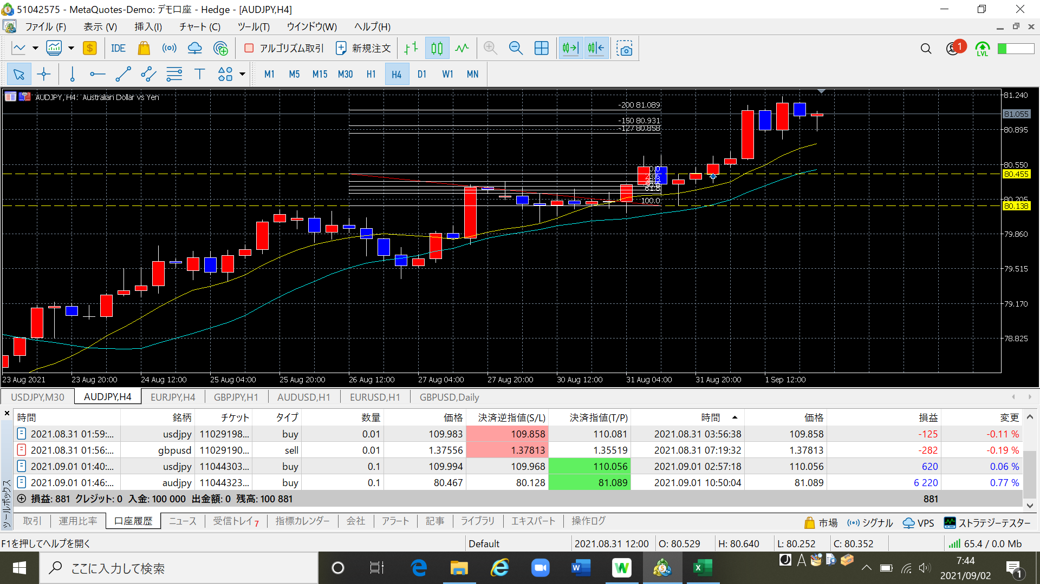
1回目 | 2021.08.31 | ＥＢ形状としては問題なかったが、高値が過去のサポートラインだったので、位置としては適切ではない、ということだろう。
 |  | エントリー方法がわからず、新規注文で指値をFIBの-125、-150、-200で3回入れましたが｡｡｡何か間違ってますよね？？
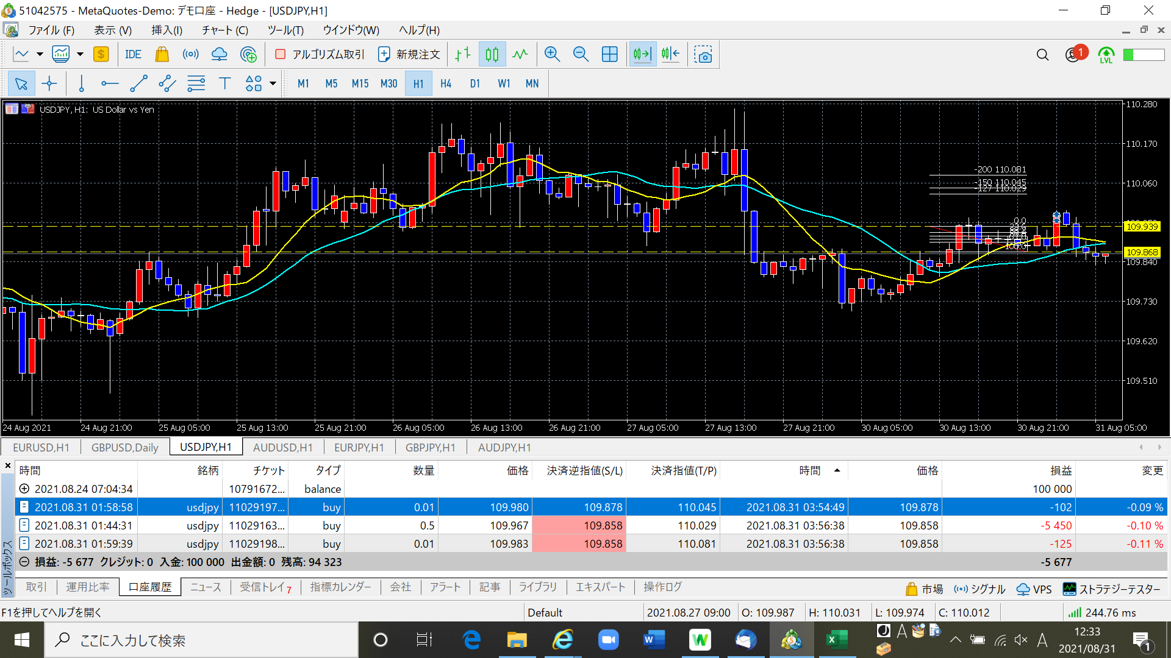

2回目 | 2021.09.01 | 小さなＰＢでしたが、ＭＡタッチから決済まで行けました。利確を決める際に何も考えず2.0決済を設定しましたが、しっかりと意識ラインを
 |  | 検討すれば5.0決済も十分考えられたと思う。
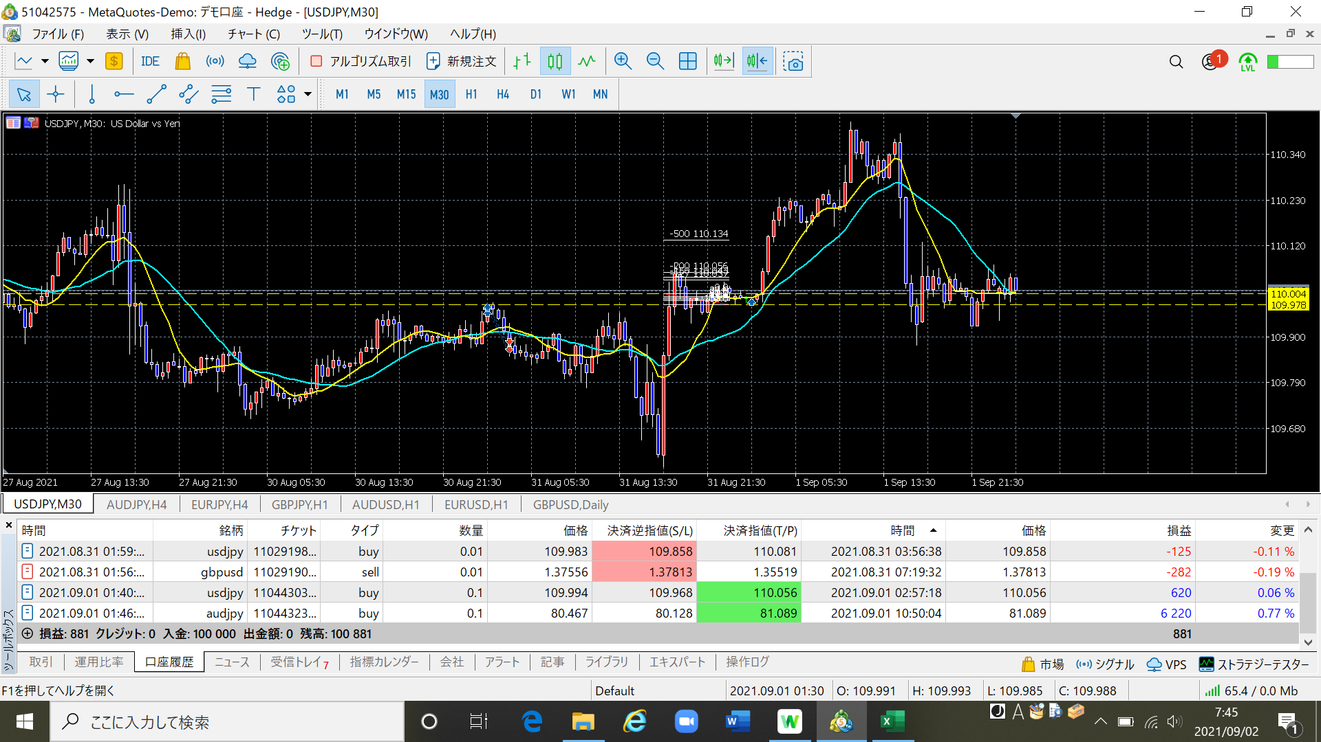

3回目 | 2021.09.01 | なだらかな上昇トレンドなので、２．０決済まで時間はかかったが予定通りだった。

